0302
VANNES LE BONDON

T0302

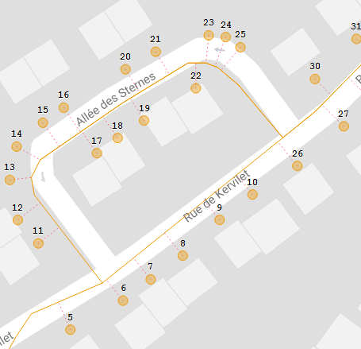

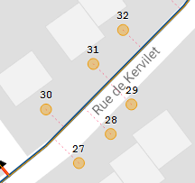

 |  | PDI 30 placé entre 27 et 28

 |  |  | Allée des Sternes faite à contre sens?

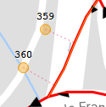
 | Positionnement du 359 et 360

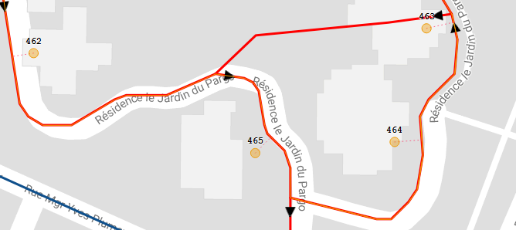

 |  |  |  | Est-ce que l'ordonnacement est correct?
 |  |  |  | A priori la voie est en sens unique

0303
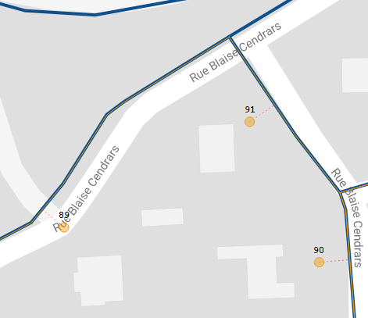

 |  |  |  | PDI 91 placé entre 89 et 90

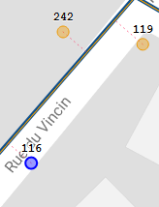

 | pdi 119 placé avant 116

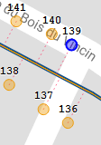

ordonnancement

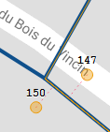

pdi 150 après 147

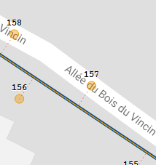

 | pdi 157 avant 156

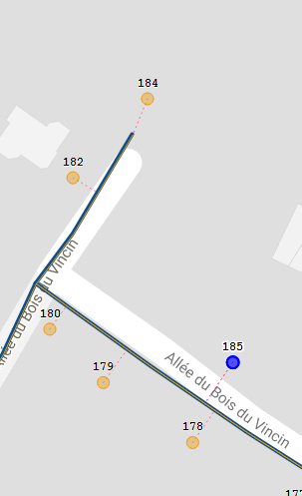

 |  | pdi 183 avec 185

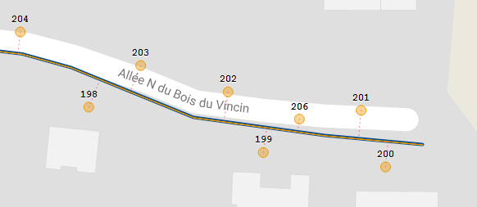

 |  |  |  |  | pdi 206 entre 201 et 202

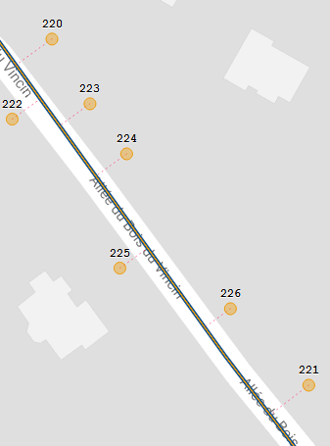

 |  |  | pdi 221

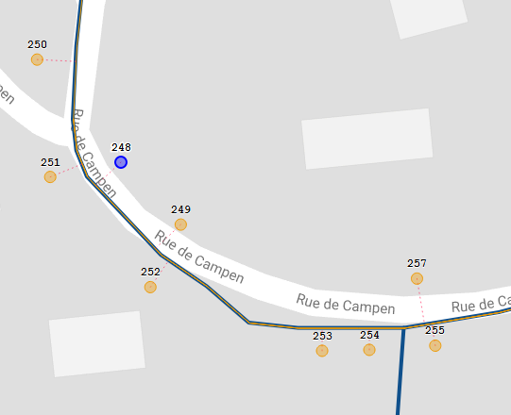

 |  |  |  |  | ordonnancement

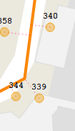

pdi 344

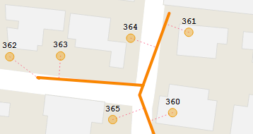

 |  |  | pdi 364

0304
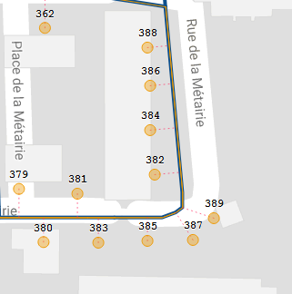

 | ordonnancement

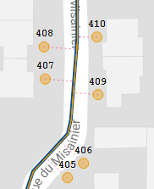

pdi 409

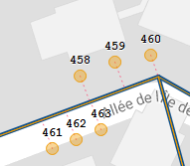

ordonnancement

0305
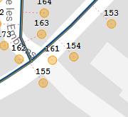

positionnement pdi 161

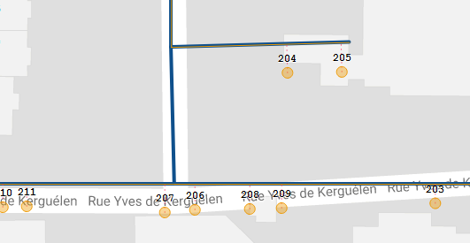

 |  | ordonnancement du pdi 203 à 211

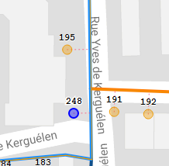

 | pdi 248

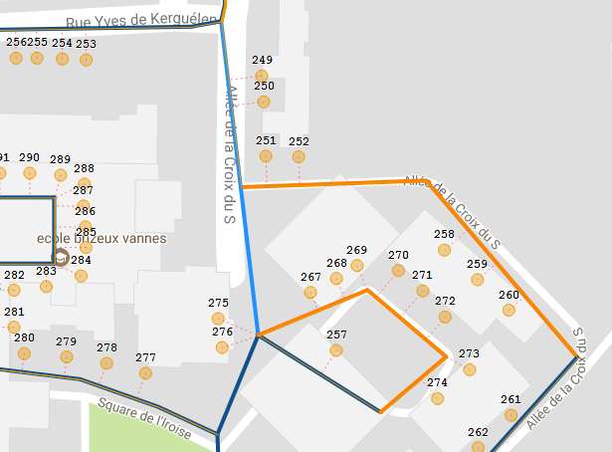

 |  |  | retour en arrière sur parcours?
 |  |  | ordonnancement du pdi | 252 au 266

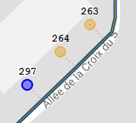

pdi 297

0306
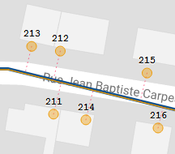

 |  | ordonnancement du pdi 211 à 214

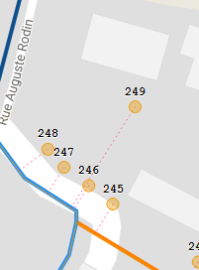

 |  | pdi 249

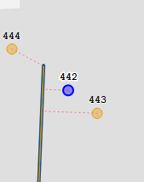

 |  | pdi 442 après 443

 | pdi 462

Manque PDI 69 et 203 dans l'ordonnacement de la tournée

0307
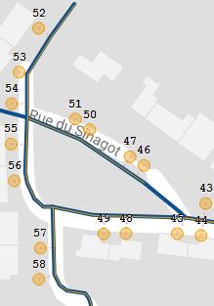

pdi 48 et 49

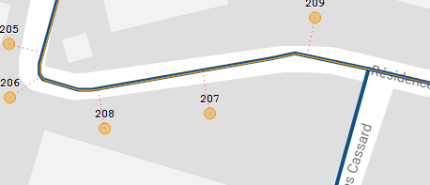

 |  | pdi208

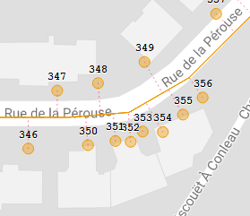

 | ordonnancement

 | pdi 350à 356=batterie

0308
manque pdi 13 dans l'ordonnanacement

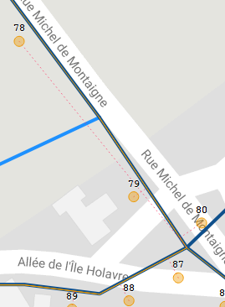

 |  |  | rattachement pdi 78

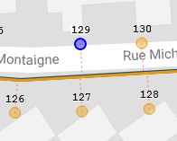

 |  | ordonnancement

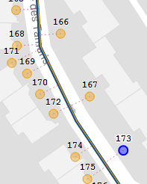

 |  | ordonnancement (pdi rattachés à une batterie)

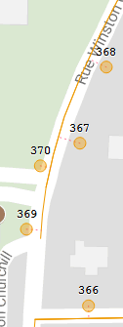

 | ordonnancement correct?

0309
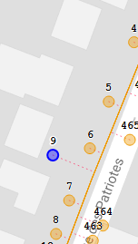

 | pdi 9 après pdi 6

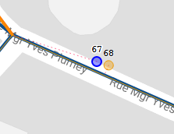

 |  | rattachement du pdi 67

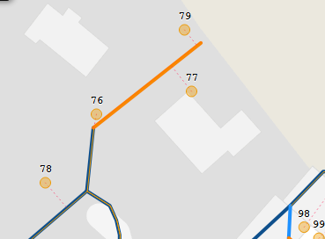

 |  |  |  | ordonnancement
 |  |  |  | pdi rattachés à une batterie

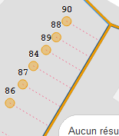

 | ordonnancement
 | pdi rattachés à une batterie

pas de pdi 110

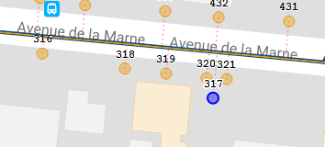

 |  |  | pdi 317

pas de pdi 324 et 331

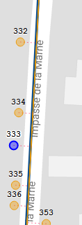

 | pdi 333

 | pdi 357

 | pdi 361

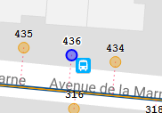
 |  | pdi 436

0401
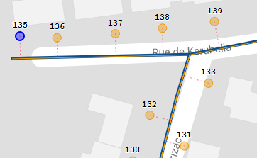

 |  | pas de pdi 134

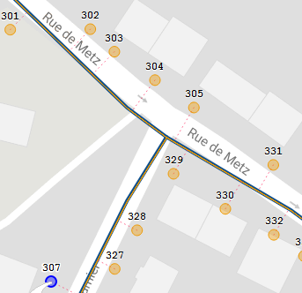

 |  | pas de pdi 306

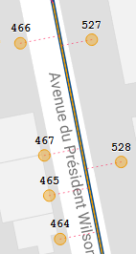

pdi 467

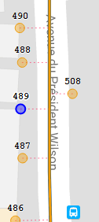

pdi 489

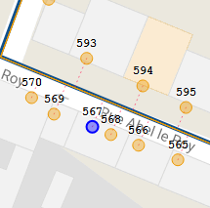

 | pdi 567

0402
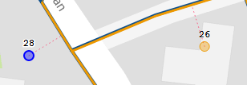

 |  | pas de pdi 27

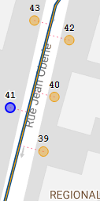

pdi 41

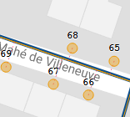

pdi 68

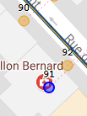

ordre des pdi 91 et 92

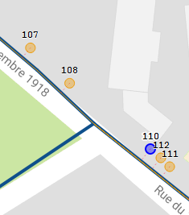

 | pas de pdi 109



pdi 115



ordonnancement

pdi 128



pdi 145



 | pdi 149



 | pdi 151



pdi 174

 |  |  |  | positionnement du pdi 192 correct?



 |  | pdi 213 à replacer



pdi 218



pdi 224



 |  |  | pdi 234 et 235 bien placés?

